DEVLOG_HOUR_SUMMARY
DATE | Stundas
19.04.2025. | 1
20.04.2025. | 1
22.04.2025. | 4
27.04.2025. | 13
01.05.2025. | 11
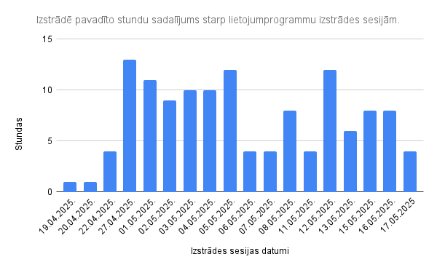
02.05.2025. | 9
03.05.2025. | 10
04.05.2025. | 10
05.05.2025. | 12
06.05.2025. | 4
07.05.2025. | 4
08.05.2025. | 8
11.05.2025. | 4
12.05.2025. | 12
13.05.2025. | 6
15.05.2025. | 8
16.05.2025. | 8
17.05.2025 | 4
SUM | 129

